Sheet1
 | 图标 | 数量 | 说明 |  | 参考单价
战斗单位类 | 武将 | 180 | 目前有120个兵种图标（包括军师和大军师的区分），以后还会继续扩展新增； 卡牌图标需要优化； 武将觉醒后图标换成人物头像； |  | 1000
 | 塔 | 50
 | 陷阱 | 30
道具类 | 觉醒道具 | 50
 | 装备 | 80
UI类 | 货币 | 5
 | 城池 | 30 | 战役、大地图中通用； | 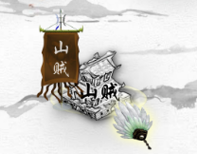 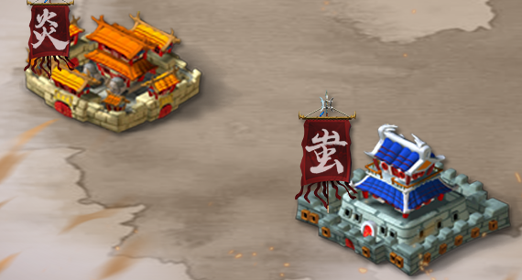
 | 事件 | 30
 | 界面按钮 | 50

 | 原画 | 数量 | 说明
 | 大地图 | 1
 | 战斗场景 | 30 | 战斗中的背景图

 | 序列帧动画 | 数量 | 说明
 | 战斗特效 | 100 | 每个兵种的攻击对应一个特效，部分可通用； 眩晕、灼烧等状态特效； 需要整体统一风格； | 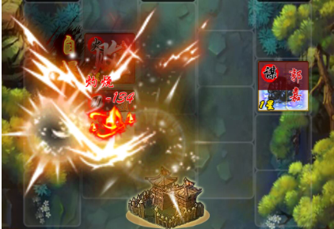 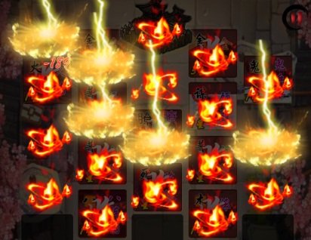 | 1000
 | UI特效 | 20 | 升星、觉醒等；
 | 动画 | 20 | 大地图中行走的小人等；

